grafica
salida par
clientes | salida par | obtenida
1 | 0 | 0
10 | 1 | 1
11 | 0 | 0
100 | 1 | 1
101 | 0 | 0
110 | 1 | 1
111 | 0 | 0
1000 | 1 | 1
1001 | 0 | 0
1010 | 1 | 1

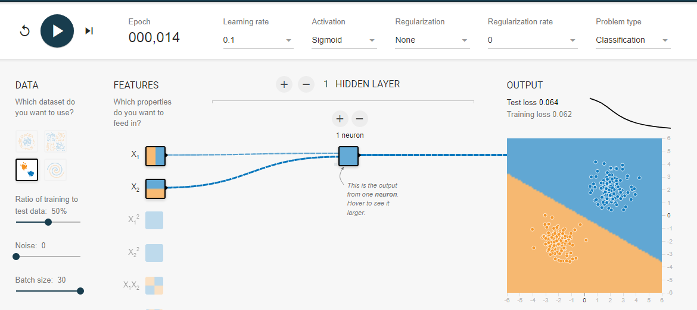

valor par cliente

P1

F
valor impar cliente

P2

F
2
par
cliente
0
P3
F
F
1

0
impar
P4
F
producto

F

